Texto
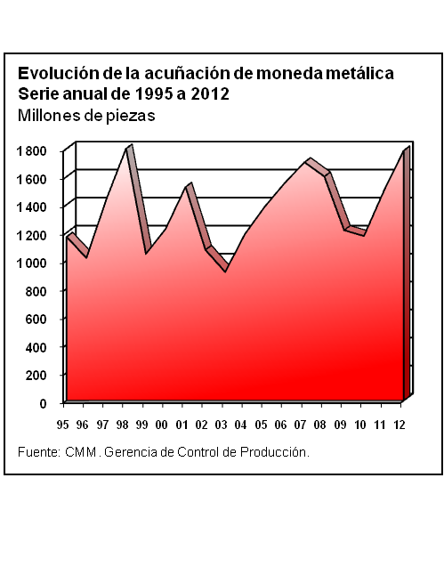
20. Indicadores financieros

La información incluida en este capítulo ofrece un panorama general de los principales aspectos que caracterizan al ámbito financiero del país. De tal manera que se incorporan datos relativos a la acuñación de moneda; agregados monetarios; indicadores del sistema bancario (recursos, obligaciones, pasivos y financiamiento); colocación de la deuda interna del sector público; créditos por actividad económica de destino; indicadores de las instituciones de seguros; tasas de interés y de rendimiento; costo porcentual promedio y tipos de cambio. Por último, se incluyen referencias estadísticas sobre las operaciones de los mercados bursátil, de dinero y de capitales.
Las principales fuentes de información empleadas fueron: Casa de Moneda de México, Banco de México (BANXICO), Comisión Nacional de Seguros y Fianzas, Bolsa Mexicana de Valores (BMV), Informe de Gobierno de la Presidencia de la República (IG) y Nacional Financiera.
La cobertura temporal de este capítulo, corresponde a la serie de 1995 a 2012, predominantemente.

